Sheet1
1.进入down文件夹，修改data文件，配置路径填config文件夹的路径
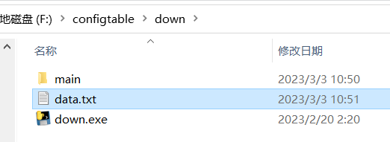


2.添加活动：
 | 1.从自己使用的分支中导出配置表到config文件夹下，也可以放一个空的，但是必须要保留配置项名字那一行，例：

 | 2.双击configtable.exe打开，表格内显示当前config文件夹下“配置汇总”表内的活动，勾选需要添加的活动，出现在右边文本框，点击添加后，出现下面文字后添加成功
 | 3.添加的配置时会在config文件夹下寻找需要的配置表更新（如果没有对应表会提醒缺失），然后就可以把对应的表直接导入自己的分支中commit
 |  | (all_event_time表添加活动时的开始时间，会选择当前表内所有活动的最后一天加一天（如果表是空的就会是当前时间），这样就不会与之前的活动冲突)
 |  | （除all_event_time的其他配置表时间都不会自动更新，直接使用“配置汇总”表内的）

3.更新活动表：点击更新内的下载更新，会从SharePoint中下载最新“配置汇总”表到config文件夹下，同时更新当前界面
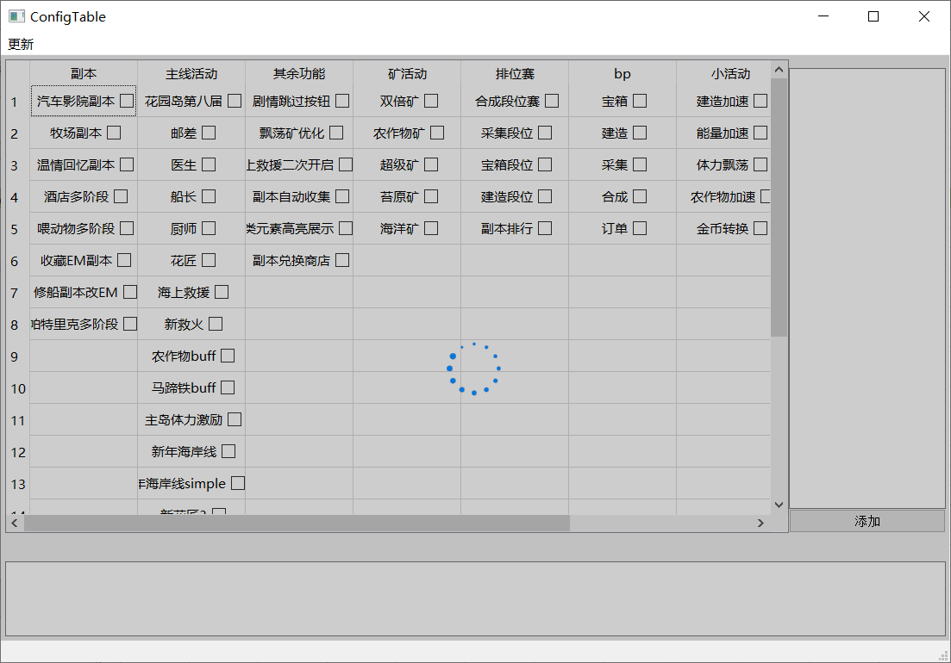
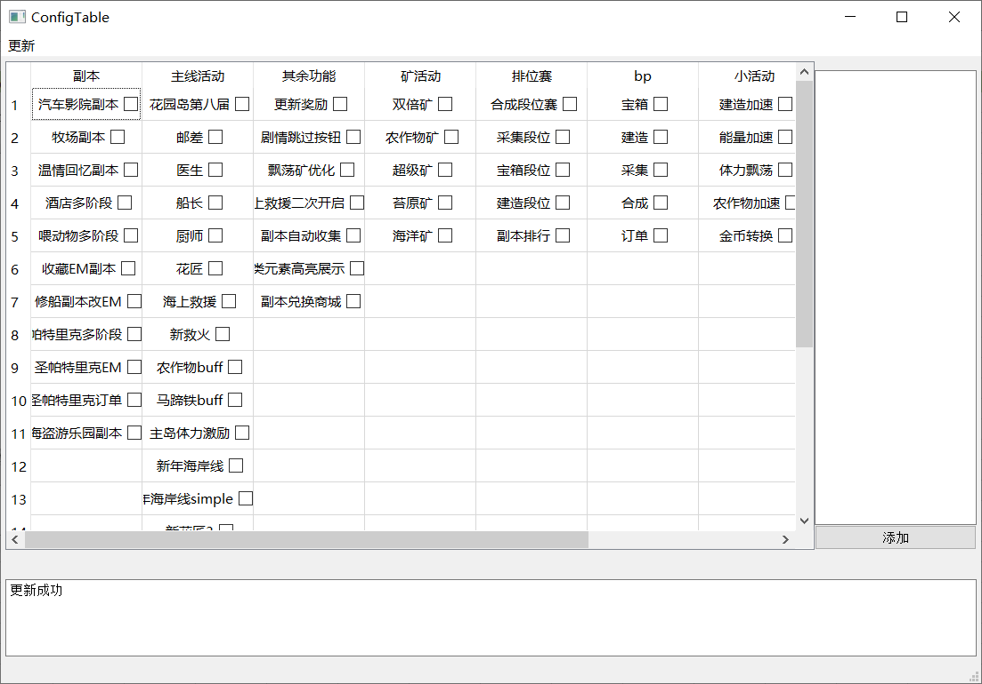

也可以直接修改config文件夹下的“配置汇总”表，点击第二个更新按钮

